Sheet1
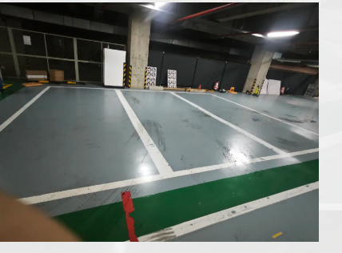
车辆 | OT38 | 软件版本 | Releas_Chery_E0X_240704_V1
序号 | 场景 | 识别方向 | 泊车是否完成(0/1) | 泊车姿态（0/1) | 左前(cm) | 左后(cm) | 右前(cm) | 右后(cm) | data | 左右误差
1 | 垂直线车位 | 左 | 1 | 1 | 19 | 17 | 20 | 21 | 202407051021 | 1
2 |  |  | 1 | 1 | 19 | 17 | 20 | 21 | 202407051029 | 1
3 |  |  | 1 | 1 | 26 | 21 | 13 | 17 | 202407051032 | -13
4 |  |  | 1 | 1 | 20 | 19 | 19 | 19 | 202407051357 | -1
5 |  |  | 1 | 1 | 30 | 25 | 9 | 12 | 202407051400 | -21
6 |  | 右 | 1 | 1 | 13 | 17 | 26 | 20 | 202407051036 | 13
7 |  |  | 1 | 1 | 13 | 16 | 26 | 21 | 202407051040 | 13
8 |  |  | 1 | 1 | 13 | 16 | 26 | 22 | 202407051044 | 13
9 |  |  | 1 | 1 | 13 | 15 | 26 | 23 | 202407051406 | 13
10 |  |  | 1 | 1 | 12 | 15 | 27 | 23 | 202407051409 | 15
车辆 | 大牌5 | 软件版本 | Releas_Chery_E0X_240704_V1 |  |  |  |  |  |  | 0
序号 | 场景 | 识别方向 | 泊车是否完成(0/1) | 泊车姿态（0/1) | 左前(cm) | 左后(cm) | 右前(cm) | 右后(cm) | data | 左右误差
1 | 垂直线车位 | 左 | 1 | 1 | 20 | 19 | 19 | 19 | 143246 | -1
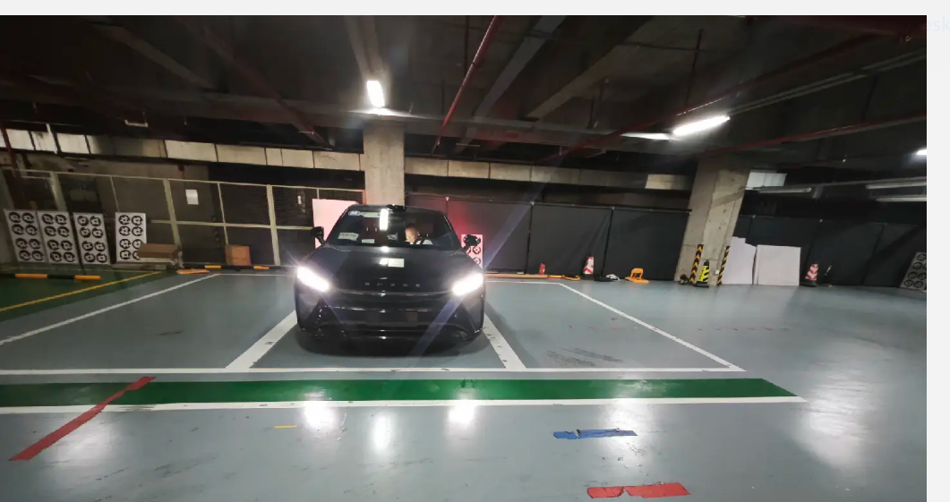
2 |  |  | 1 | 1 | 17 | 18 | 21 | 20 | 143556 | 4
3 |  |  | 1 | 1 | 21 | 20 | 18 | 18 | 144045 | -3
4 |  |  | 1 | 1 | 19 | 18 | 20 | 21 | 144319 | 1
5 |  |  | 1 | 1 | 26 | 23 | 13 | 14 | 144612 | -13
6 |  | 右 | 1 | 1 | 14 | 18 | 25 | 20 | 144904 | 11
7 |  |  | 1 | 1 | 14 | 18 | 25 | 20 | 145147 | 11
8 |  |  | 1 | 1 | 17 | 19 | 23 | 19 | 145640 | 6
9 |  |  | 1 | 1 | 17 | 20 | 22 | 17 | 150107 | 5
10 |  |  | 1 | 1 | 16 | 21 | 23 | 18 | 150421 | 7

0709_dapai4
车辆 | 大牌4（内参优化后） | 软件版本 | Releas_Chery_E0X_240709_V1
序号 | 场景 | 识别方向 | 泊车是否完成(0/1) | 泊车姿态（0/1) | 左前(cm) | 右前(cm) | 左后(cm) | 右后(cm) | 前轮偏差 | 后轮偏差 | Heading angle | data | 揉库次数 | 急刹次数
1 | 垂直线车位 | 左 | 1 | 1 | 21 | 16 | 23 | 14 | 5 | 9 | -0.76389846093 | 151221 | 3 | 0
2 |  |  | 1 | 1 | 20 | 17 | 23 | 14 | 3 | 9 | -1.1457628382 | 151857 | 3 | 0
3 |  |  | 1 | 1 | 17 | 20 | 20 | 17 | -3 | 3 | -1.1457628382 | 152442 | 3 | 0
4 |  |  | 1 | 1 | 21 | 16 | 22 | 15 | 5 | 7 | -0.38196620473 | 153020 | 3 | 0
5 |  |  | 1 | 1 | 23 | 14 | 27 | 10 | 9 | 17 | -1.5275254422 | 153610 | 3 | 0
6 |  | 右 | 1 | 1 | 16 | 21 | 17 | 20 | -5 | -3 | -0.38196620473 | 150954 | 3 | 0
7 |  |  | 1 | 1 | 14 | 23 | 13 | 24 | -9 | -11 | 0.38196620473 | 151527 | 3 | 0
8 |  |  | 1 | 1 | 13 | 24 | 17 | 20 | -11 | -3 | -1.5275254422 | 152204 | 3 | 0
9 |  |  | 1 | 1 | 10 | 27 | 12 | 25 | -17 | -13 | -0.76389846093 | 152738 | 3 | 0
10 |  |  | 1 | 1 | 16 | 21 | 12 | 25 | -5 | -13 | 1.5275254422 | 153344 | 3 | 0
1 | 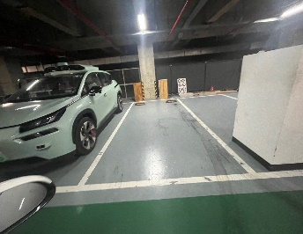 垂直融合车位 | 左 | 1 | 1 | 13 | 26 | 20 | 18 | -13 | 2 | -2.8624052261 | 143947 | 3 | 0
2 |  |  | 1 | 1 | 17 | 22 | 18.5 | 19 | -5 | -0.5 | -0.85937224364 | 144639 | 5 | 0
3 |  |  | 1 | 1 | 16 | 21 | 19 | 18 | -5 | 1 | -1.1457628382 | 145334 | 3 | 0
4 |  |  | 1 | 1 | 15 | 22 | 17 | 21 | -7 | -4 | -0.57293869768 | 145935 | 7 | 2
5 |  |  | 1 | 1 | 14 | 23 | 20 | 17 | -9 | 3 | -2.2906100426 | 150628 | 3 | 0
6 |  | 右 | 1 | 1 | 16 | 24.5 | 14 | 22 | -8.5 | -8 | -0.095492877436 | 143539 | 5 | 1
7 |  |  | 1 | 1 | 13 | 26 | 18 | 20 | -13 | -2 | -2.0999045176 | 144336 | 5 | 1
8 |  |  | 1 | 1 | 17.5 | 21 | 21 | 16 | -3.5 | 5 | -1.6229462241 | 145001 | 7 | 0
9 |  |  | 1 | 1 | 13 | 26 | 17 | 21 | -13 | -4 | -1.7183580017 | 145626 | 3 | 0
10 |  |  | 1 | 1 | 17 | 17 | 21 | 16.5 | 0 | 4.5 | -0.85937224364 | 150252 | 5 | 1

车辆 | 大牌4（内参优化前） | 软件版本 | Releas_Chery_E0X_240709_V1
序号 | 场景 | 识别方向 | 泊车是否完成(0/1) | 泊车姿态（0/1) | 左前(cm) | 右前(cm) | 左后(cm) | 右后(cm) | 前轮偏差 | 后轮偏差 | Heading angle | data | 揉库次数 | 急刹次数
1 | 垂直线车位 | 左 | 1 | 1 | 15 | 22 | 17 | 20.5 | -7 | -3.5 | -0.6684204356 | 171922 | 3 | 1
2 |  |  | 1 | 1 | 28 | 9 | 29 | 8.5 | 19 | 20.5 | -0.28647651028 | 172132 | 1 | 0
3 |  |  | 1 | 1 | 27 | 10.5 | 29.5 | 8 | 16.5 | 21.5 | -0.95484125387 | 172314 | 1 | 0
4 |  |  | 1 | 1 | 28 | 10 | 27 | 8.5 | 18 | 18.5 | -0.095492877436 | 172459 | 1 | 0
5 |  |  | 1 | 1 | 26 | 10.5 | 30 | 7.5 | 15.5 | 22.5 | -1.3366589783 | 172645 | 1 | 0
6 |  | 右 | 1 | 1 | 16 | 21.5 | 19 | 18.5 | -5.5 | 0.5 | -1.1457628382 | 170503 | 3 | 0
7 |  |  | 1 | 1 | 11 | 26 | 16 | 21 | -15 | -5 | -1.909152433 | 170750 | 1 | 0
8 |  |  | 1 | 1 | 15 | 22 | 16 | 21.5 | -7 | -5.5 | -0.28647651028 | 170950 | 1 | 0
9 |  |  | 1 | 1 | 15 | 22 | 16 | 21 | -7 | -5 | -0.38196620473 | 171154 | 3 | 0
10 |  |  | 1 | 1 | 15 | 22 | 16 | 21 | -7 | -5 | -0.38196620473 | 171411 | 3 | 0
1 | 垂直融合车位 | 左 | 1 | 1 | 22 | 15 | 22 | 15 | 7 | 7 | 0 | 162234 | 7 | 1
2 |  |  | 1 | 1 | 14 | 23 | 17 | 20 | -9 | -3 | -1.1457628382 | 162531 | 3 | 1
3 |  |  | 1 | 1 | 15 | 22 | 15 | 22 | -7 | -7 | 0 | 162752 | 3 | 0
4 |  |  | 0 | 0 |  |  |  |  | 0 | 0 | 0 | 162946 | 7 | 0
5 |  |  | 1 | 1 | 18.5 | 18.5 | 19 | 18 | 0 | 1 | -0.19098522436 | 163223 | 3 | 0
6 |  | 右 | 1 | 1 | 8 | 29.5 | 10 | 28 | -21.5 | -18 | -0.6684204356 | 163908 | 3 | 0
7 |  |  | 1 | 1 | 9 | 29 | 10 | 27.5 | -20 | -17.5 | -0.47745377731 | 164106 | 5 | 1
8 |  |  | 1 | 1 | 11 | 26 | 12 | 25 | -15 | -13 | -0.38196620473 | 164341 | 3 | 0
9 |  |  | 1 | 1 | 14 | 23 | 18 | 19 | -9 | -1 | -1.5275254422 | 164548 | 3 | 1
10 |  |  | 1 | 1 | 27 | 11 | 25 | 13 | 16 | 12 | 0.76389846093 | 164746 | 7 | 4

data link: | \\bosch.com\dfsrb\DfsCN\DIV\XC\Engineering\domain\WAVE3\00_DataExchange\000_Problem_Data\02_Parking\dapai4

